Sheet1
date | category | name | price |  |  | transfered
2021-12-20 | food | 潮汕鱼丸和饺子 | 35 | 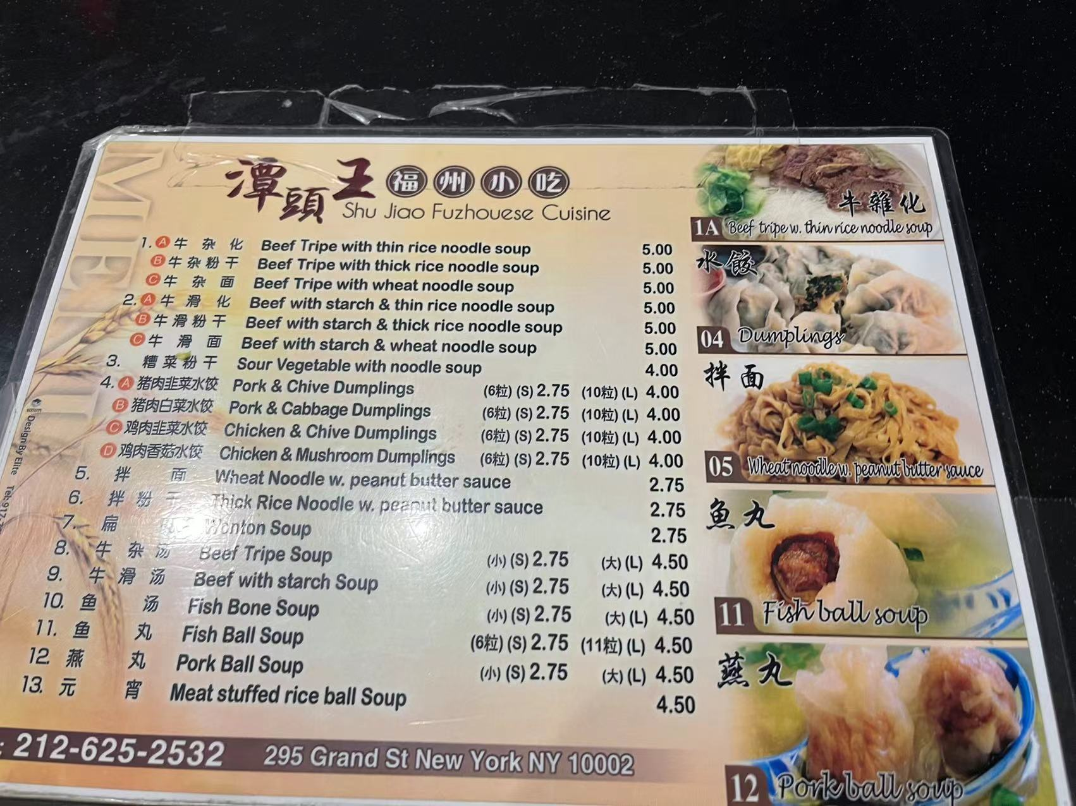 | 秋秋
 | food | hou yi hot pot | 95.4 | 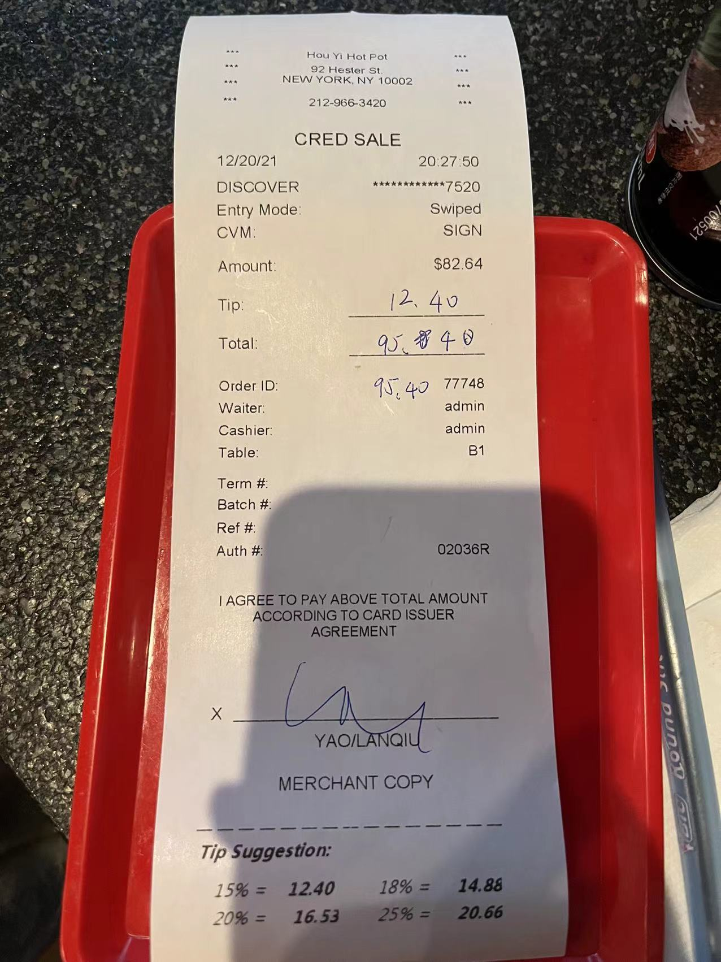 | 秋秋
2021-12-22 | food | levain cookie | 27 |  | 智智
2021-12-23 | food | 飞达西饼 | 11.45 |  | 秋秋
 | food | 贡茶 | 5.99 |  | 秋秋
 | food | 白象馄炖 | 24 |  | 智智
 | food | 外婆家 | 116.58 |  | 秋秋
 | 打车 | 打车 | 13 |  | 智智
2021-12-24 | food | hutong-店内堂食 | 295.62 |  | 秋秋
 | food | hutong-定的烤鸭 | 150 |  | 智智 | no
2021-12-25 | 打车 | lyft打车去机场 | 57 |  | 智智 | no
 | food | 机场破钱，mint，水，coffee | 15 |  | 智智
 | food | panda express | 21 |  | 秋秋
 | play | universal studio | 320 |  | 智智 | no
 | food | universal 火鸡腿 | 21 |  | 秋秋
 | food | pretzel，chroro，可乐，焦糖苹果 | 40 |  | 秋秋
 | food | chroro，corn dog | 16 |  | 智智 | no
 | play | 打地鼠 | 8 |  | 智智 | no
 | good | 哈利波特纪念品
 | food | room dinning | 40 |  | 智智 | no
2021-12-26 | food | le cellier | 119.68 |  | 秋秋
 | food | coffee coke | 10.31 |  | 秋秋
 | food | mochi | 7.99 |  | 秋秋
2021-12-27 | food | puerto sagua | 165.06 |  | 秋秋
 | food | 在服务区买水 | 2.88 |  | 秋秋
 | food | 在服务区买水 | 2.34 |  | 秋秋
2021-12-28 | gas | 加油 | 43.91 |  | 秋秋
 | food | 加油站买的吃的 | 18.38 |  | 秋秋
 | food | icecream | 3.64 |  | 秋秋
 | food | southernmost deli | 7.47 |  | 秋秋
 | food | louie's backyard | 197.77 |  | 秋秋
 | food | 买水 | 11.35 |  | 秋秋
2021-12-29 | park | parking停车 | 20 |  | 秋秋
 | food | 菠萝汁 | 10 |  | 智智 | no
 | play | 海明威故居门票 | 34 |  | 智智 | no
 | good | 纪念品 | 35.74 |  | 秋秋
 | good | 可乐和开瓶器 | 10 |  | 秋秋
 | play | 公园门票 | 5 |  | 智智 | no
 | food | 可乐和水 | 5 |  | 智智 | no
 | food | 午饭 half shell row bar | 120 |  | 秋秋
 | food | 水 | 11 |  | 秋秋
 | food | 雪糕 | 3 |  | 秋秋
 | food | 晚饭ritz carlton coconut grove | 123.48 |  | 秋秋
2021-12-30 | gas | 加油 | 29.32 |  | 秋秋
 | play | 照片 | 44.46 |  | 秋秋
 | play | jet ski | 178.26 |  | 秋秋
 |  | jet ski online | 60 |  | 智智 | no
 | play | parasail | 323.53 |  | 秋秋
 | food | half shell raw bar | 120 |  | 秋秋
 | food | 马路边边 | 155 |  | 智智 | no

